申請書①
申請書記入例
 |  |  |  |  |  | 公社記入欄

 |  |  |  |  | 申込日 | ２０２４年 ○月 ○日
公益財団法人東京都中小企業振興公社 理事長 殿
令和６年度（2024年度） 海外拠点設置等戦略サポート事業 ハンズオン支援 申請書
以下のとおり、申請します。
１ 申請者の概要
フリガナ | トウキョウコウシャセイサクショ
企業名 | 株式会社東京公社製作所
代表者職名 |  |  | フリガナ |  | トウキョウタロウ
 | 代表取締役 |  | 代表者名 |  | 東京 太郎
所在地 （東京都内） | 〒○○○－○○○○
 | 東京都○○区○○町○－○－○
連絡担当者 | 部署 | ○○部○○課 |  | フリガナ | ○○ ○○
 |  |  |  | 氏名 | ○○ ○○
連絡先 | 電話 | ０３－○○○○－○○○○ |  | E-mail | ○○○○@○○○○.co.jp 【審査結果の連絡先となります。確実に連絡が取れるアドレスを記載ください。】

ホームページ (URL) | https://www.○○○○○○
企業概要 | 資本金 | ○○,○○○ | 千円 | 設立年月 （西暦） | （西暦）
 |  | （うち大企業からの出資） |  |  | ○○○○ | 年 | ○○ | 月
 |  | ○○,○○○ | 千円
 |  | （うち海外企業からの出資）
 |  | ○○,○○○ | 千円
 | 従業員数 | ○○ | 人 | 業種 | 電気機械器具製造業
事業概要 | 創業以来、○○用の○○製造・販売を手がける。独自の○○○技術と品質管理に強みを持ち、○○製品の国内シェアは○○％を占める。近年、自社ＨＰへの海外からのアクセス増加、○○地域での海外展示会出展など海外展開に力を入れている。
主な製品・商品・サービス | ・○○○○○○○○ ・○○○○○○○○ ・○○○○○○○○
売上高 | 直近期 | ○○○，○○○ |  | 千円
（うち海外売上高） | （直近期 | ○，○○○ |  | 千円） | ※申込締め切り時点で決算処理中の場合は、確定している前々期を直近期としてください。決算が確定後提出していただくことがあります。

申請書③ー１（駐在員事務所の例）
３ 事業計画【駐在員事務所の例】
（１）事業計画の概要 （拠点設置計画もしくは拠点設置を目的とした提携計画の概要を簡潔に記載してください） 【審査項目】募集要項P５の６審査（２）審査の視点②公社の本事業の目的との適合性、 ③海外事業計画の妥当性を判断します
【記載ポイント（未記載の場合は審査ができません）】 ・海外拠点設置の必要性（貴社の全社課題や戦略との整合性を踏まえた）、および同計画の目的、進出の動機 【拠点設置を目的とした提携の場合の注意】 現地パートナーとの連携がその先の拠点設置にどのようにつながるのか、スケジュールも含めて説明してください。拠点設置に つながらない、又は拠点設置スケジュールが支援期間外の場合は、支援対象外となりますのでご注意ください。 【駐在員事務所設置の例】 当社の全社事業拡大戦略、及び基本理念である「①より多くの客様の「困った！」を「切削」にこだわって解決する。②事業の継続・発展で社員の成長・幸せを実現する」を実現するためには、国内ビジネスだけでなく、海外ビジネスの拡大が必須となっている。現在ASEAN内のA国には数年来の大口顧客が１件あり、周辺国からも新規顧客数社からの受注が始まっている。ともに医療機器製造メーカーであり当社の精密加工技術が評価されている。この地域での事業機会の感触はある程度得たが、この地域でのビジネスを積極拡大するには、市場理解が大きく欠けている認識している。A国に駐在員事務所を設置して、下記活動を行うことでASEANへの本格進出の第一歩としたい。なお、輸出・売上業務は日本より継続して行う。 ・Ａ国既存顧客対応により同社との関係強化、ニーズ把握 ・Ａ国及び周辺国の市場調査による、当社技術・製品の市場性、ビジネス規模の把握 ・新規顧客候補リスト作成 スケジュール案 ２０２４年８月 駐在員事務所設立 ２０２５年８月 １年間の活動結果をもとに、販売法人設立による本格進出の意思決定を行う
※ビジネスモデル図 （国内外を問わず関係する合弁先、販売先、仕入先、協力会社等も適宜記載し、役割分担等を図示してください。） 【審査項目】募集要項P５の６審査（２）審査の視点⑤ 海外展開の実現可能性を判断します
駐在員事務所の役割
以下の活動および本社への情報提供
①Ａ国既存顧客対応により同社との関係強化、
ニーズ把握
②Ａ国及び周辺国の市場調査による、
当社技術・製品の市場性、ビジネス規模の把握
③新規顧客候補開拓活動（候補リスト作成）
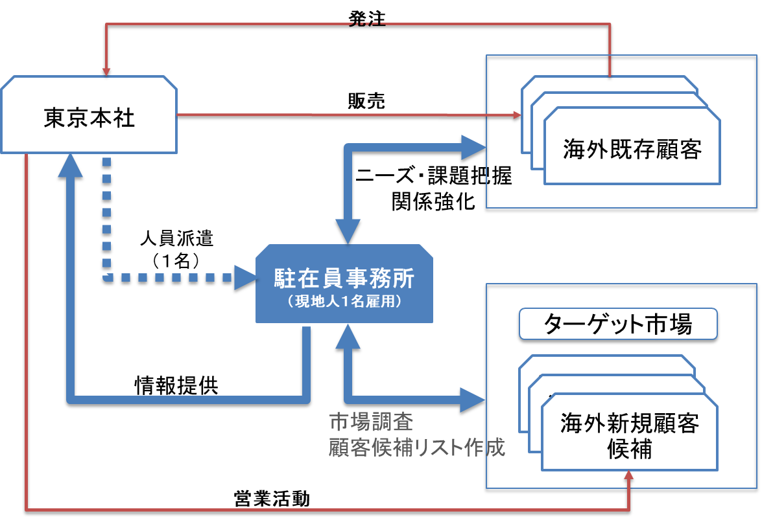
※他機関の利用状況（同一テーマにおける他機関の海外展開支援事業の利用の有無）
□ | 有 | （事業名称： ） |  | ☑ | 無
（２）海外展開する製品・サービスの内容
・医療機器、航空宇宙、EV等で使用される超高精度加工部品 ・試作開発向け、及び量産対応も可能
（３）貴社が海外展開する上での強み・弱み 【審査項目】募集要項P５の６審査（２）審査の視点 ③競争優位性を判断します
強み |  |  | 弱み
・T国に大口顧客を有し安定的した受注規模が見込まれるた め、市場調査や新規開拓に注力できる状況にある ・上記顧客も含めて、基本的には販売店を介さずに顧客対応 を行っているため、顧客理解のレベルは高い ・海外事業責任者は海外での就労経験があり、英語による コミュニケーションには長けている |  |  | ・市場動向（重要、競合、業界 構造、ニーズ等）の理解不足 ・海外ビジネス要員の不足 ・量産体制不足
（４）製品・サービス・技術等の強み・弱み 【審査項目】募集要項P５の６審査（２）審査の視点 ③競争優位性を判断します
強み |  |  | 弱み
当社が提供する超高精度加工部品が対象とする顧客、そのニーズ、および当社の提供価値は以下の通り。 ・ターゲット顧客：医療機器、航空宇宙等の精密部品を必要と する業界の試作開発部門 ・顧客のニーズ： 高性能製品の開発、 開発リードタイムの短縮 ・提供価値： 5/10000mm公差の部品を多品種/小ロット/ 短納期で供給。顧客の上記ニーズに最適。 A国大口顧客によれば、ここまでの精度を出せるローカルメーカー無し。また日系同業者はASEAN地域にまだ進出していない。 |  |  | ・精度要求が低い場合のコスト対応力 ・量産対応力 ・医療関連や航空関連の規格は未取得

申請書③ー２（生産・販売拠点の例）
３ 事業計画【生産・販売拠点の例】
（１）事業計画の概要 （拠点設置計画もしくは拠点設置を目的とした提携計画の概要を簡潔に記載してください） 【審査項目】募集要項P５の６審査（２）審査の視点②公社の本事業の目的との適合性、 ③海外事業計画の妥当性を判断します
【記載ポイント（未記載の場合は審査ができません）】 ・海外拠点設置の必要性（貴社の全社課題や戦略との整合性を踏まえた）、および同計画の目的、進出の動機 【拠点設置を目的とした提携の場合の注意】 現地パートナーとの連携がその先の拠点設置にどのようにつながるのか、スケジュールも含めて説明してください。拠点設置につながらない、又は拠点設置スケジュールが支援期間外の場合は、支援対象外となりますのでご注意ください。 【生産拠点の例】 取引先の要望する地産地消に対応できる海外生産体制の構築 これまで○○製品は、輸出により取引先へ販売している。取引先の海外事業拡大に伴う増産により、今後とも市場拡大が見込まれる。同製品及び付帯サービスが収益の柱となりつつあり、当社の成長戦略として海外事業を柱としていくことを決定した。その中で取引量の増加が続き、取引先より現地での即納体制の構築を求められたことから対応する方針とした。一方、進出予定先のB国における現地調達先の確保や現地生産のための人材確保等に課題があるが、取引先が求めるコストに対応した現地での生産体制を確立したい。B国でレンタル工場の選定や材料調達先の発掘、生産設備の購入先等を現地で調査し、○○年を目途に現地生産拠点開設を目指す。 【販売拠点の例】 現地ニーズを捉えた販売活動の強化 現在、国内販売と輸出取引をしている。これから、アセアン地域で市場拡大が見込まれ、販売を積極的に強化して行く方針であるが、ASEANのニーズをとらえた製品供給に課題がある。これまでは国内商社や現地代理店を活用して輸出を行ってきたが、自社の現地海外販売拠点をASEANの中心国のひとつであるC国に設置することで多様なニーズを収集するとともに、進出国だけでなく、進出国からD国、E国に販売する体制の確立を進めたい。現地パートナーとの協業検討や新規協業先の発掘等を迅速に行う必要があるため、当事業を活用し早々に事業の妥当性を検討しつつ、○○年までに販売拠点の開設を目指す。
※ビジネスモデル図 （国内外を問わず関係する合弁先、販売先、仕入先、協力会社等も適宜記載し、役割分担等を図示してください。） 【審査項目】募集要項P５の６審査（２）審査の視点⑤ 海外展開の実現可能性を判断します
日本本社
営業・研究開発
設計・ソフト開発
顧 客
国内
協力会社
現地法人（独資子会社）
加工・組立
現地
加工業者
現地
購買商社
発 注
納 品
購入
納品
納品
納品
生産拠点の場合
※他機関の利用状況（同一テーマにおける他機関の海外展開支援事業の利用の有無）
□ | 有 | （事業名称： ） |  | ☑ | 無
（２）海外展開する製品・サービスの内容
【生産拠点】 ○○○業界向けの△△の製造、○○機器、製品のアフターサービス 【販売拠点】 自社製品○○の提供、○○製品の付帯サービス一式
（３）貴社が海外展開する上での強み・弱み 【審査項目】募集要項P５の６審査（２）審査の視点 ③競争優位性を判断します
強み |  |  | 弱み
①取引先業界の市場が年１０％上昇しており、取引先の増産 が予定されており需要がある ②取引先から優良仕入れ業者として認定されており、海外 での取引が担保されている ③現地法人の責任者（現地人材）が確保できている |  |  | ①輸出実績はあるが、海外拠点運営に向けた知見がない ②国内の協力企業はあるが、海外現地調達できる協力企業の 人脈は乏しい ③資金調達先の確保 ④現地と日本とのコミュニケーション力できる人材を探しにくい ⑤極端な円安による仕入れコスト増
（４）製品・サービス・技術等の強み・弱み 【審査項目】募集要項P５の６審査（２）審査の視点 ③競争優位性を判断します
強み |  |  | 弱み
①他社製品と差別化できるｘｘｘをもっており、業界で優位性 がある ②取引先のｘｘｘのニーズに応える○○○の技術力がある |  |  | ①模倣対策をどのようにしたら良いかわからない ②タイムリーな納期確保が難しい ③日本国内と同レベルの品質対応に懸念がある ④現地での価格、納期の交渉力が弱い

申請書⑥
 |  | 企業名 ：株式会社東京公社製作所 |  |  |  |  |  |  |  |  |  |  |  |  |  |  |  |  | ：矢印をお使いください。
 |  | 進出国 ：ベトナム |  |  |  |  |  |  |  |  |  |  | 拠点形態：生産拠点

○○○（株） |  |  |  | 2024 |  |  |  |  | 2025 |  |  |  |  |  |  |  |  |  |  |  | 2026
 |  |  | 7 | 8 | 9 | 10 | 11 | 12 | 1 | 2 | 3 | 4 | 5 | 6 | 7 | 8 | 9 | 10 | 11 | 12 | 1 | 2 | 3 | 4 | 5 | 6
①ハンズオン支援（１年目）
②実行支援（２年目）
①ハンズオン（１年目） | 戦略策定 | 情報収集
 |  | 事業計画書原案作成
 |  | 国内での予備調査
 |  | 事業計画書作成
 | 現地調査 （Ｆ/Ｓ） | 訪問先検討(ロングリスト)
 |  | 訪問先ショートリスト作成
 |  | 現地調査計画書作成
 |  | 訪問先アポイント取得
 |  | 現地出張
 | 調査結果レビュー | 調査結果の反映
 |  | 計画の見直し・修正
 |  | 方向性判断
②実行支援（２年目） | 拠点設置等 | 実行計画作成(設置完了までの詳細ｽｹｼﾞｭｰﾙ等確定)
 |  | 社内体制構築・駐在員選定
 |  | 現地事業関係先・現地コンサルタント訪問
 |  | 行政機関訪問
 |  | 各種契約締結
 |  | 設立手続き
拠点設置時期 |  |  |  | ２０２６年３月（予定）

